关系图
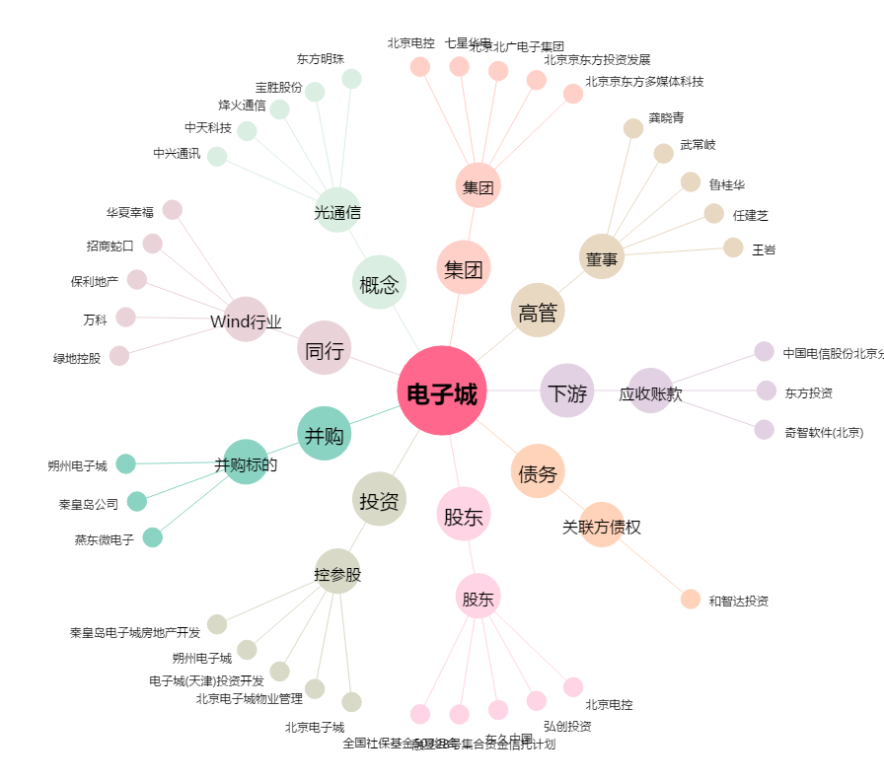
电子城[600658.SH] - 关系概览图

